PRESENTACIÓN
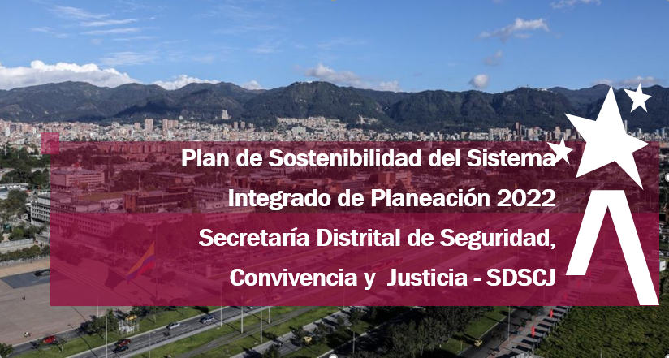

La Secretaria Distrital de Seguridad, Convivencia y Justicia (SDSCJ) a continuación, presenta el Plan de Adecuación y Sostenibilidad del Sistema Integrado de Gestión - SIG, el cual se formula para la presente vigencia 2022. Este Plan en la SDSCJ, se convierte en el instrumento de planeación institucional a corto plazo, que contiene las actividades definidas por las dependencias para el fortalecimiento y sostenimiento de Modelo Integrado de Planeación y Gestión -MIPG-, para lo cual se tuvieron en cuenta las oportunidades de mejora evidenciadas durante el diligenciamiento del Formulario Único Reporte de Avances de la Gestión - FURAG vigencia 2021, en especial, la relación entre las Dimensiones y Políticas de MIPG y los procesos institucionales.

Es importante mencionar que la elaboración del Plan de Adecuación y Sostenibilidad, se realizó de manera participativa con los servidores de la Secretaría, estableciendo la relación de este con otros instrumentos de planeación, como es el Plan Anticorrupción y de Atención al Ciudadano - PAAC y el Plan Operativo Anual - POA. Así las cosas, este Plan contiene tres tipos de actividades: las que se derivan del diligenciamiento del FURAG, las que se hacen parte del PAAC y, aquellas que se encuentran en el POA. El seguimiento se realizará de manera trimestral.

